المؤشرات الكلية

سوق العراق للاوراق المالية
جلسة الاحد 2026/5/31 |  |  |  | تقرير أسعار الأسهم المتداولة لسوق العراق للأوراق المالية
الجلسة (93)
الاسهم المتداولة المدرجة و OTC |  |  | 25,569,423,655 |  |  | قيمة الأسهم المتداولة المدرجة و OTC |  | 26,086,005,772 |  |  | صفقات الشركات المدرجة وOTC | 1380
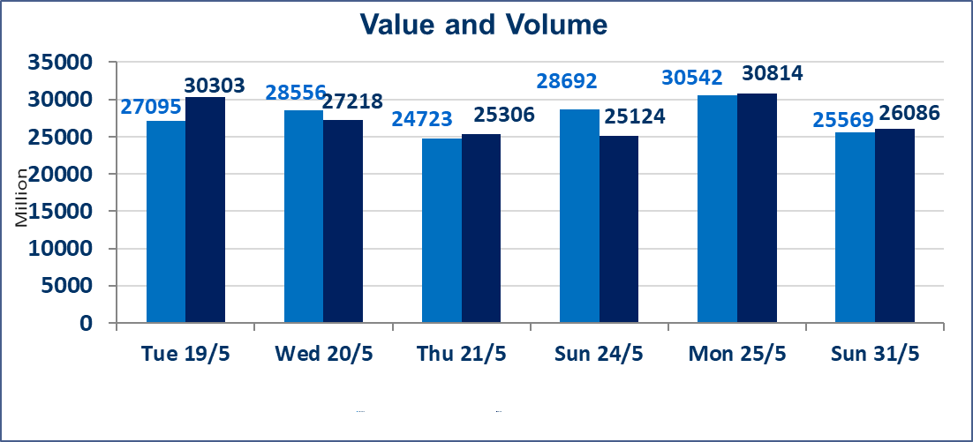
المؤشر60 ISX اليوم | 958.70 |  | نقطة |  |  | المؤشر15 ISX اليوم | 1200.70 | نقطة
المؤشر 60 ISX السابق | 961.52 |  | نقطة |  |  | المؤشر 15 ISX السابق | 1206.88 | نقطة
نسبة التغير | -0.29 |  | % |  |  | نسبة التغير | -0.51 | %
عدد النقاط | -2.82 |  | نقطة |  |  | عدد النقاط | -6.18 | نقطة

الشركات المدرجة | 103 | OTC | 14 | 117 |  | الشركات غير المتداولة المدرجة | 43 | OTC | 13 | 56
الشركات المتداولة | 48 | OTC | 1 | 49 |  | الشركات المرتفعة |  |  | 10
شركات الهيئة العامة |  |  |  | 4 |  | الشركات المنخفضة |  |  | 12
الموقوفة بقرار من هيأة الأوراق المالية |  |  |  | 8
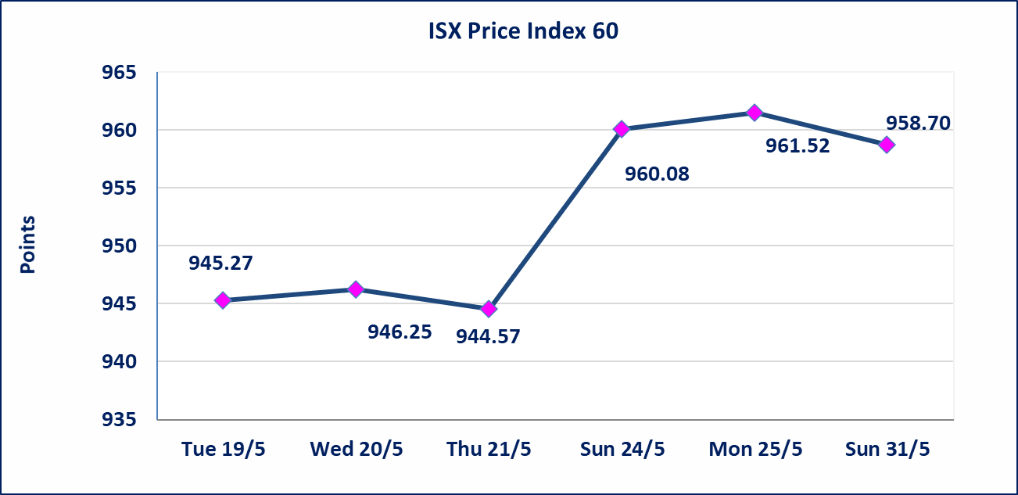
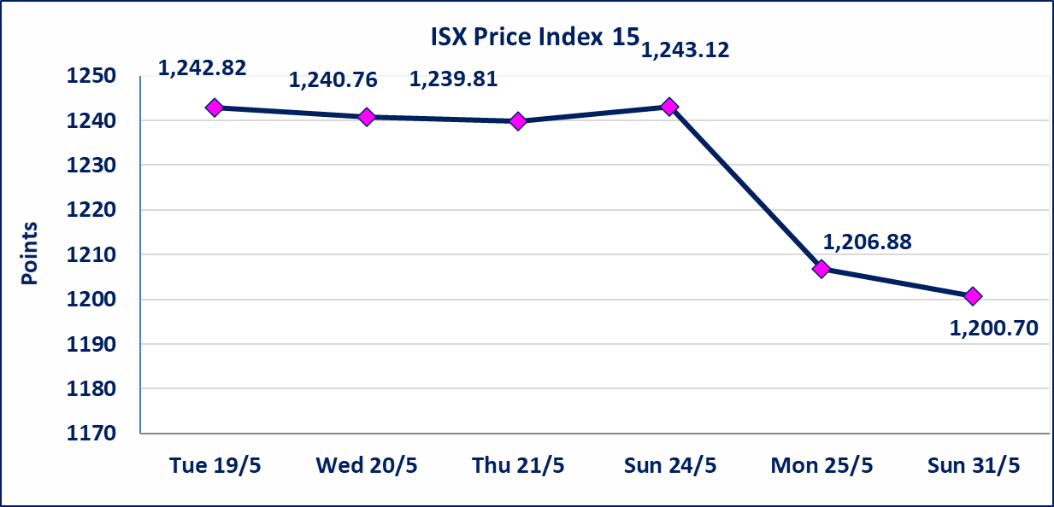

الوطنية للصناعات الغذائية (INFF) | تم البدء بعمليات ايداع شهادات اسهم المساهمين لشركة الوطنية للصناعات الغذائية إعتباراً من جلسة الاحد 2026/5/24 وسيتم اطلاق التداول إعتباراً من جلسة الاحد 2026/6/14 بعد ايداع 5% من رأس المال او بعد مرور (21) يوم من تاريخ بدء الايداع في منصة الشركات غير المدرجة ISX-OTC.
سندات اعمار - الاصدارية الثانية فئة مليون دينار CB40 | تم اعادة التداول اعتبارا من جلسة الاحد 2026/5/31
الاوامر الخاصة | نفذت شركة ايلاف للوساطة أمر متقابل مقصود على أسهم شركة مصرف القرطاس بعدد أسهم (25,000,000,000) سهم بقيمة (25,000,000,000) دينار ، في زمن الجلسة الاضافي (بعد الساعة 1 ظهراً) وفقاً لاجراءات تنفيذ الصفقات الكبيرة.
الحد الأعلى والادنى للتغير في السعر | نسبة التغير الحدود الدنيا للحركة السعرية للاسهم من (5% الى 10%) والحدود العليا من(10% الى 25%)في كافة المنصات ماعدا منصة OTC.
Web site : www.isx-iq.net E-mail : info-isx@isx-iq.net |  |  |  |  | 07834000034 - 07711211522 : ص . ب :3607 العلوية الهاتف |  |  |  |  |  | بغداد /الكرادة/ قرب المسرح الوطني /مجاور مصرف الخليج التجاري

نسبة التغير
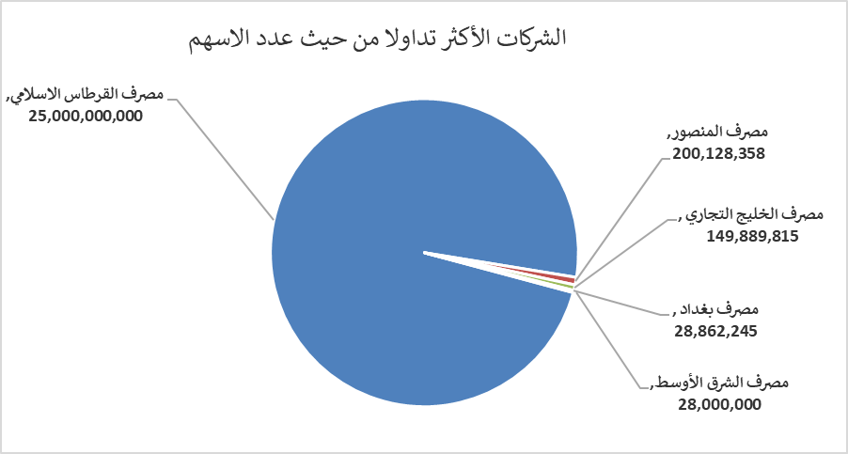
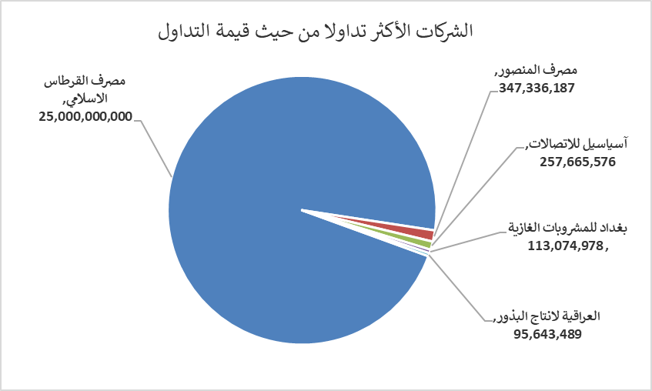
الشركات الأكثر ارتفاعاً وانخفاضاً

نسبة التغير لاسعار الاغلاق الاكثر ارتفاعاً |  |  |  | نسبة التغير لاسعار الاغلاق الاكثر انخفاضاً
اسم الشركة | اغلاق | التغير(%) | الاسهم المتداولة | اسم الشركة | اغلاق | التغير (%) | الاسهم المتداولة
الوطنية لصناعات الاثاث المنزلي | 1.000 | 5.26 | 18,000 | الحمراء للتامين | 5.000 | -7.41 | 80,065
مصرف نور العراق الاسلامي | 0.240 | 4.35 | 233,957 | البادية للنقل العام | 1.550 | -6.06 | 12,529
مدينة العاب الكرخ السياحية | 4.600 | 3.37 | 4,128,696 | مصرف العراقي الاسلامي | 1.060 | -2.75 | 21,402,252
المنصور للصناعات الدوائية | 2.500 | 2.04 | 1,496,827 | الحديثة للانتاج الحيواني | 0.370 | -2.63 | 370,748
المصرف الاهلي العراقي | 4.050 | 1.76 | 7,459,239 | مصرف الخليج التجاري | 0.380 | -2.56 | 149,889,815

الشركات الاكثر نشاطا حسب الاسهم المتداولة (حجم التداول) |  |  |  | الشركات الاكثر نشاطا حسب القيمة المتداولة
اسم الشركة | اغلاق | التغير(%) | الاسهم المتداولة | اسم الشركة | اغلاق | التغير (%) | القيمة المتداولة
مصرف القرطاس الاسلامي | 1.000 | 0.00 | 25,000,000,000 | مصرف القرطاس الاسلامي | 1.000 | 0.00 | 25,000,000,000
مصرف المنصور | 1.730 | 0.58 | 200,128,358 | مصرف المنصور | 1.730 | 0.58 | 347,336,187
مصرف الخليج التجاري | 0.380 | -2.56 | 149,889,815 | آسياسيل للاتصالات | 15.260 | -2.43 | 257,665,576
مصرف بغداد | 2.690 | -0.74 | 28,862,245 | بغداد للمشروبات الغازية | 6.270 | 0.32 | 113,074,978
مصرف الشرق الأوسط | 0.090 | 0.00 | 28,000,000 | العراقية لانتاج البذور | 5.090 | 0.20 | 95,643,489

